Visualizacao
Para a visualização, use um algoritmo de force-directed graph drawing. Se a rede estiver muito despedaçada, isole a maior componente.

Nome | Visualização da rede | Histograma dos degrees
Correlação Notas Enem | 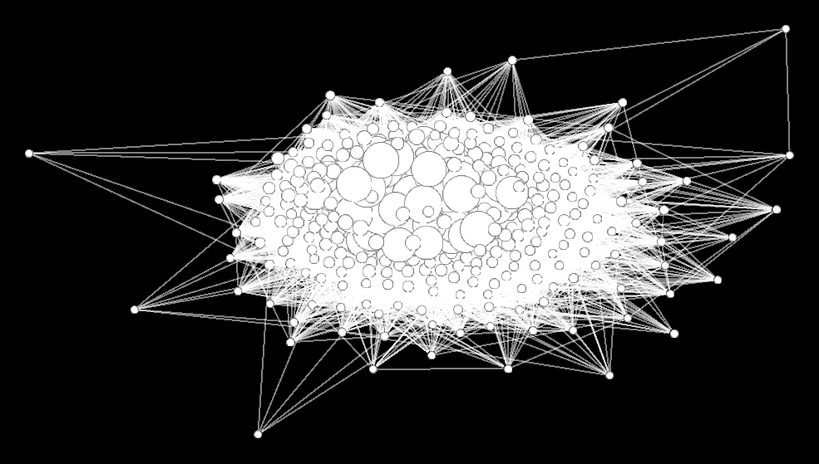 | 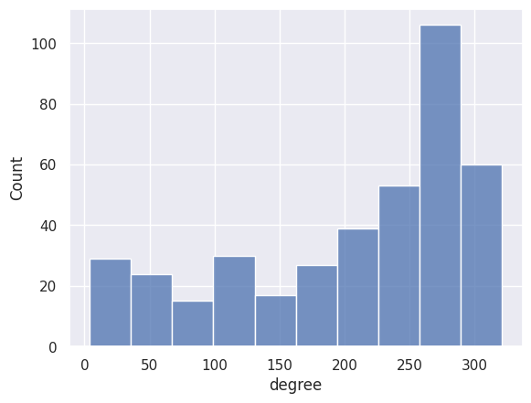 | Não escreva nada, apenas selecione Inserir -> Imagem -> Inserir imagem na célula. Você precisa estar logado no Google.
Correlação Questionário Socioeconômico | 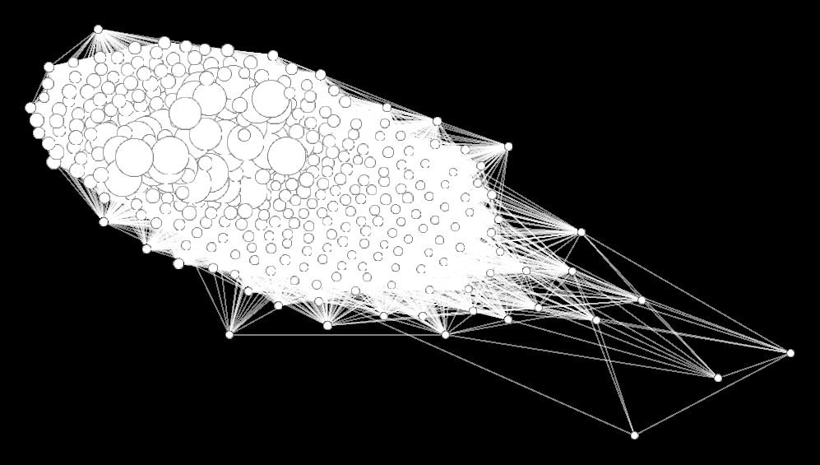 | 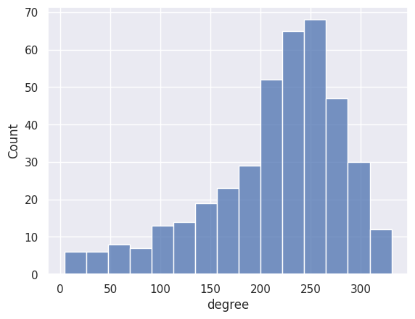

Graficos
Para cada modelo, insira a imagem do gráfico de resíduos. Não é necessário incluir gráficos por variável dependente.

Modelo | Gráfico de resíduos (apenas em relação aos valores estimados)
A | 